RESULTATS-RONDE 1
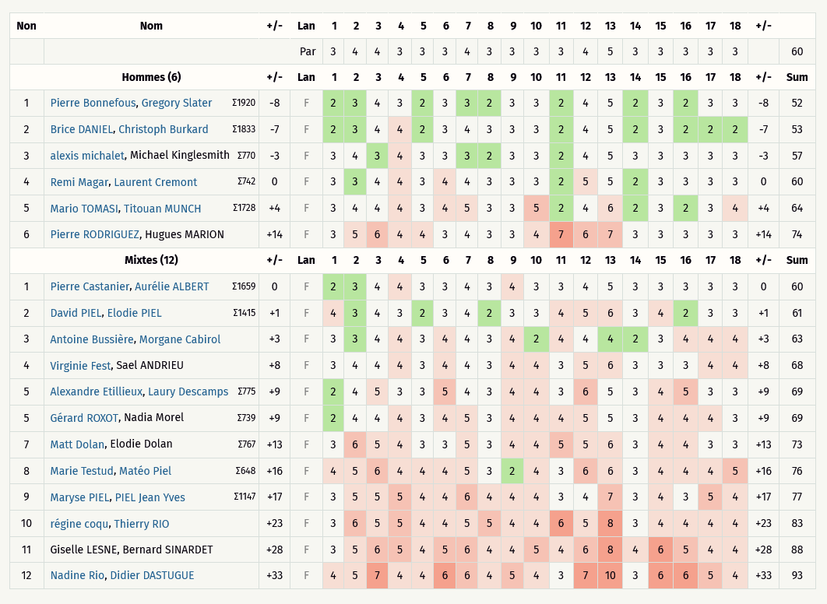
Critérium FNSMR en DOUBLE 2024-25 (10, 11/05/2025 - Charleval)

Classement Ronde 1 - Au meilleur des 2 lancers [Best-Shot] (Discgolfmétrix)
Catégorie HOMMES
Rang | Nom | Trous | 1 | 2 | 3 | 4 | 5 | 6 | 7 | 8 | 9 | 10 | 11 | 12 | 13 | 14 | 15 | 16 | 17 | 18 | +/- | Sum | # PAR | Total
 | en vert les licenciés FNSMR | PAR | 3 | 3 | 3 | 3 | 3 | 3 | 3 | 4 | 3 | 3 | 3 | 3 | 3 | 3 | 3 | 4 | 4 | 3 |  | 57
1 | Pierre BONNEFOUS, Gregory SLATER | 2 | 3 | 4 | 3 | 2 | 3 | 3 | 2 | 3 | 3 | 2 | 4 | 5 | 2 | 3 | 2 | 3 | 3 | -8 | 52 | 62 | 5 | 62
2 | Brice DANIEL, Christoph BURKARD | 2 | 3 | 4 | 4 | 2 | 3 | 4 | 3 | 3 | 3 | 2 | 4 | 5 | 2 | 3 | 2 | 2 | 2 | -7 | 53 | 63 | 6 | 63
3 | Alexis MICHALET, Michael KINGLESMITH | 3 | 4 | 3 | 4 | 3 | 3 | 3 | 2 | 3 | 3 | 2 | 4 | 5 | 3 | 3 | 3 | 3 | 3 | -3 | 57 | 64 | 7 | 64
4 | Remi MAGAR, Laurent CREMONT | 3 | 3 | 4 | 4 | 3 | 4 | 4 | 3 | 3 | 3 | 2 | 5 | 5 | 2 | 3 | 3 | 3 | 3 | 0 | 60 | 65 | 8 | 65
5 | Mario TOMASI, Titouan MUNCH | 3 | 4 | 4 | 4 | 3 | 4 | 5 | 3 | 3 | 5 | 2 | 4 | 6 | 2 | 3 | 2 | 3 | 4 | 4 | 64 | 66 | 9 | 66
6 | Pierre RODRIGUEZ, Hugues MARION | 3 | 5 | 6 | 4 | 4 | 3 | 4 | 3 | 3 | 4 | 7 | 6 | 7 | 3 | 3 | 3 | 3 | 3 | 14 | 74 | 67 | 10 | 67

Catégorie MIXTES
Rang | Nom | Trous | 1 | 2 | 3 | 4 | 5 | 6 | 7 | 8 | 9 | 10 | 11 | 12 | 13 | 14 | 15 | 16 | 17 | 18 | +/- | Sum | # PAR | Total
 | en vert les licenciés FNSMR | PAR | 3 | 3 | 3 | 3 | 3 | 3 | 3 | 4 | 3 | 3 | 3 | 3 | 3 | 3 | 3 | 4 | 4 | 3 |  | 57
1 | Pierre CASTANIER, Aurélie ALBERT | 2 | 3 | 4 | 4 | 3 | 3 | 4 | 3 | 4 | 3 | 3 | 4 | 5 | 3 | 3 | 3 | 3 | 3 | 0 | 60 | 62 | 5 | 62
2 | David PIEL, Elodie PIEL | 4 | 3 | 4 | 3 | 2 | 3 | 4 | 2 | 3 | 3 | 4 | 5 | 6 | 3 | 4 | 2 | 3 | 3 | 1 | 61 | 63 | 6 | 63
3 | Virginie FEST, Sael ANDRIEU | 3 | 4 | 4 | 4 | 3 | 4 | 4 | 3 | 4 | 4 | 3 | 5 | 6 | 3 | 3 | 3 | 4 | 4 | 8 | 68 | 64 | 7 | 64
4 | Alexandre ETILLEUX, Laury DESCAMPS | 2 | 4 | 5 | 3 | 3 | 5 | 4 | 3 | 4 | 4 | 3 | 6 | 5 | 3 | 4 | 5 | 3 | 3 | 9 | 69 | 65 | 8 | 65
5 | Gérard ROXOT, Nadia MOREL | 2 | 4 | 4 | 4 | 3 | 4 | 5 | 3 | 4 | 4 | 4 | 5 | 5 | 3 | 4 | 4 | 4 | 3 | 9 | 69 | 66 | 9 | 66
6 | Matt DOLAN, Elodie DOLAN | 3 | 6 | 5 | 4 | 3 | 3 | 5 | 3 | 4 | 4 | 5 | 5 | 6 | 3 | 4 | 4 | 3 | 3 | 13 | 73 | 67 | 10 | 67
7 | Marie TESTUD, Matéo PIEL | 4 | 5 | 6 | 4 | 4 | 4 | 5 | 3 | 2 | 4 | 3 | 6 | 6 | 3 | 4 | 4 | 4 | 5 | 16 | 76 | 69 | 12 | 69
8 | Maryse PIEL, PIEL Jean Yves | 3 | 5 | 5 | 5 | 4 | 4 | 6 | 4 | 4 | 4 | 3 | 4 | 7 | 3 | 4 | 3 | 5 | 4 | 17 | 77 | 71 | 14 | 71
8 | Régine COQU, Thierry RIO | 3 | 6 | 5 | 5 | 4 | 4 | 5 | 5 | 4 | 4 | 6 | 5 | 8 | 3 | 4 | 4 | 4 | 4 | 23 | 83 | 71 | 14 | 71
10 | Giselle LESNE, Bernard SINARDET | 3 | 5 | 6 | 5 | 4 | 5 | 6 | 4 | 4 | 5 | 4 | 6 | 8 | 4 | 6 | 5 | 4 | 4 | 28 | 88 | 73 | 16 | 73
11 | Nadine RIO, Didier DASTUGUE | 4 | 5 | 7 | 4 | 4 | 6 | 6 | 4 | 5 | 4 | 3 | 7 | 10 | 3 | 6 | 6 | 5 | 4 | 33 | 93 | 81 | 24 | 81
12 |  | 42 | 6 | 7 | 6 | 7 | 4 | 5 | 6 | 4 | 4 | 5 | 6 | 5 | 4 | 5 | 9 | 7 | 5 | 4 | 42 | 99 | 42 | 99

RESULTATS-RONDE 2
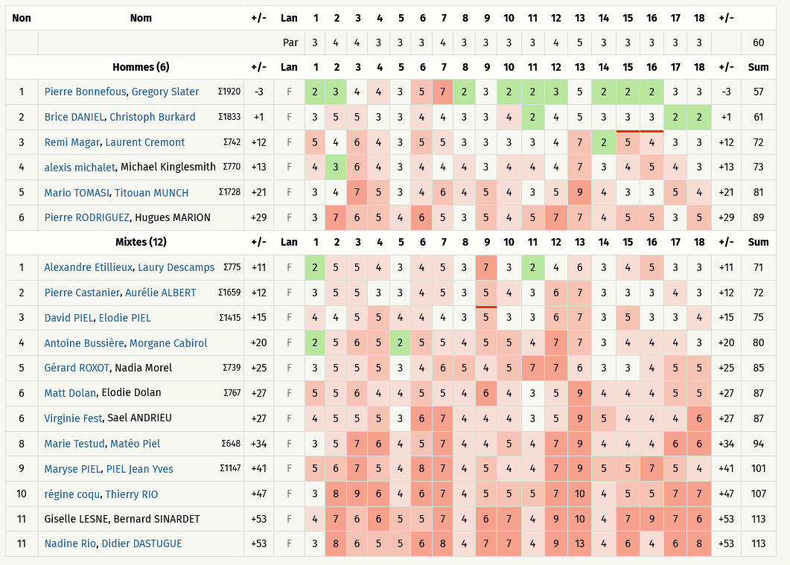
Critérium FNSMR en DOUBLE 2024-25 (10, 11/05/2025 - Charleval)

Classement Ronde 2 - Alternate (Discgolfmétrix)
Catégorie HOMMES
Rang | Nom | Trous | 1 | 2 | 3 | 4 | 5 | 6 | 7 | 8 | 9 | 10 | 11 | 12 | 13 | 14 | 15 | 16 | 17 | 18 | +/- | Sum | # PAR | Total
 | en vert les licenciés FNSMR | PAR | 3 | 3 | 3 | 3 | 3 | 3 | 3 | 4 | 3 | 3 | 3 | 3 | 3 | 3 | 3 | 4 | 4 | 3 |  | 57
1 | Pierre BONNEFOUS, Gregory SLATER |  | 2 | 3 | 4 | 4 | 3 | 5 | 7 | 2 | 3 | 2 | 2 | 3 | 5 | 2 | 2 | 2 | 3 | 3 | -3 | 57
2 | Brice DANIEL, Christoph BURKARD |  | 3 | 5 | 5 | 3 | 3 | 4 | 4 | 3 | 3 | 4 | 2 | 4 | 5 | 3 | 3 | 3 | 2 | 2 | 1 | 61
3 | Alexis MICHALET, Michael KINGLESMITH |  | 4 | 3 | 6 | 4 | 3 | 4 | 4 | 4 | 3 | 4 | 4 | 4 | 7 | 3 | 4 | 5 | 4 | 3 | 13 | 73
4 | Remi MAGAR, Laurent CREMONT |  | 5 | 4 | 6 | 4 | 3 | 5 | 5 | 3 | 3 | 3 | 3 | 4 | 7 | 2 | 5 | 4 | 3 | 3 | 12 | 72
5 | Mario TOMASI, Titouan MUNCH |  | 3 | 4 | 7 | 5 | 3 | 4 | 6 | 4 | 5 | 4 | 3 | 5 | 9 | 4 | 3 | 3 | 5 | 4 | 21 | 81
6 | Pierre RODRIGUEZ, Hugues MARION |  | 3 | 7 | 6 | 5 | 4 | 6 | 5 | 3 | 5 | 4 | 5 | 7 | 7 | 4 | 5 | 5 | 3 | 5 | 29 | 89

Catégorie MIXTES
Rang | Nom | Trous | 1 | 2 | 3 | 4 | 5 | 6 | 7 | 8 | 9 | 10 | 11 | 12 | 13 | 14 | 15 | 16 | 17 | 18 | +/- | Sum | # PAR | Total
 | en vert les licenciés FNSMR | PAR | 3 | 3 | 3 | 3 | 3 | 3 | 3 | 4 | 3 | 3 | 3 | 3 | 3 | 3 | 3 | 4 | 4 | 3 |  | 57
1 | Alexandre ETILLEUX, Laury DESCAMPS |  | 2 | 5 | 5 | 4 | 3 | 4 | 5 | 3 | 7 | 3 | 2 | 4 | 6 | 3 | 4 | 5 | 3 | 3 | 11 | 71
2 | Pierre CASTANIER, Aurélie ALBERT |  | 3 | 5 | 5 | 3 | 3 | 4 | 5 | 3 | 5 | 4 | 3 | 6 | 7 | 3 | 3 | 3 | 4 | 3 | 12 | 72
3 | David PIEL, Elodie PIEL |  | 4 | 4 | 5 | 5 | 4 | 4 | 4 | 3 | 5 | 3 | 3 | 6 | 7 | 3 | 5 | 3 | 3 | 4 | 15 | 75
4 | Antoine BUSSIERE, Morgane CABIROL |  | 2 | 5 | 6 | 5 | 2 | 5 | 5 | 4 | 5 | 5 | 4 | 7 | 7 | 3 | 4 | 4 | 4 | 3 | 20 | 80
5 | Gérard ROXOT, Nadia MOREL |  | 3 | 5 | 5 | 5 | 3 | 4 | 6 | 5 | 4 | 5 | 7 | 7 | 6 | 3 | 3 | 4 | 5 | 5 | 25 | 85
6 | Virginie FEST, Sael ANDRIEU |  | 4 | 5 | 5 | 5 | 3 | 6 | 7 | 4 | 4 | 4 | 3 | 5 | 9 | 5 | 4 | 4 | 4 | 6 | 27 | 87
6 | Matt DOLAN, Elodie DOLAN |  | 5 | 5 | 6 | 4 | 4 | 5 | 5 | 4 | 6 | 4 | 3 | 5 | 9 | 4 | 4 | 4 | 5 | 5 | 27 | 87
8 | Marie TESTUD, Matéo PIEL |  | 3 | 5 | 7 | 6 | 4 | 5 | 7 | 4 | 4 | 5 | 4 | 7 | 9 | 4 | 4 | 4 | 6 | 6 | 34 | 94
9 | Maryse PIEL, PIEL Jean Yves |  | 5 | 6 | 7 | 5 | 4 | 8 | 7 | 4 | 5 | 4 | 4 | 7 | 9 | 5 | 5 | 7 | 5 | 4 | 41 | 101
10 | Régine COQU, Thierry RIO |  | 3 | 8 | 9 | 6 | 4 | 6 | 7 | 4 | 5 | 5 | 5 | 7 | 10 | 4 | 5 | 5 | 7 | 7 | 47 | 107
11 | Giselle LESNE, Bernard SINARDET |  | 4 | 7 | 6 | 6 | 5 | 5 | 7 | 4 | 6 | 7 | 4 | 9 | 10 | 4 | 7 | 9 | 7 | 6 | 53 | 113
11 | Nadine RIO, Didier DASTUGUE |  | 3 | 8 | 6 | 5 | 5 | 6 | 8 | 4 | 7 | 7 | 4 | 9 | 13 | 4 | 6 | 4 | 6 | 8 | 53 | 113

RESULTATS-RONDE 3
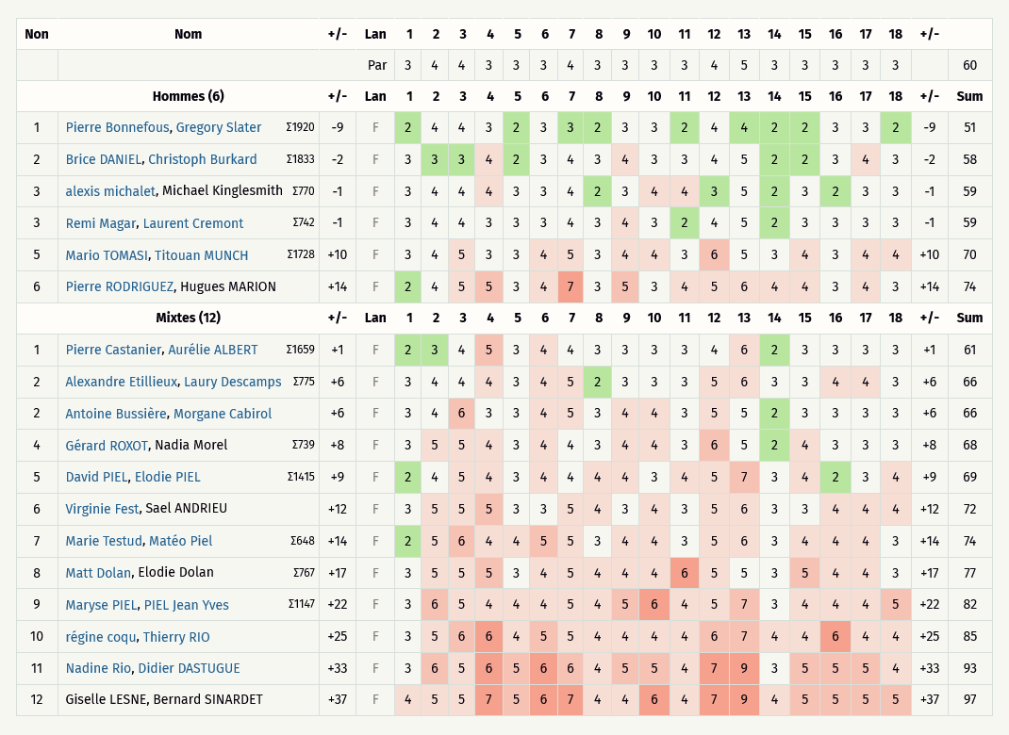
Critérium FNSMR en DOUBLE 2024-25 (10, 11/05/2025 - Charleval)

Classement Ronde 3 - Chapman (Discgolfmétrix)
Catégorie HOMMES
Rang | Nom | Trous | 1 | 2 | 3 | 4 | 5 | 6 | 7 | 8 | 9 | 10 | 11 | 12 | 13 | 14 | 15 | 16 | 17 | 18 | +/- | Sum | # PAR | Total
 | en vert les licenciés FNSMR | PAR | 3 | 3 | 3 | 3 | 3 | 3 | 3 | 4 | 3 | 3 | 3 | 3 | 3 | 3 | 3 | 4 | 4 | 3 |  | 57
1 | Pierre BONNEFOUS, Gregory SLATER |  | 2 | 4 | 4 | 3 | 2 | 3 | 3 | 2 | 3 | 3 | 2 | 4 | 4 | 2 | 2 | 3 | 3 | 2 | -9 | 51
2 | Brice DANIEL, Christoph BURKARD |  | 3 | 3 | 3 | 4 | 2 | 3 | 4 | 3 | 4 | 3 | 3 | 4 | 5 | 2 | 2 | 3 | 4 | 3 | -2 | 58
3 | Alexis MICHALET, Michael KINGLESMITH |  | 3 | 4 | 4 | 4 | 3 | 3 | 4 | 2 | 3 | 4 | 4 | 3 | 5 | 2 | 3 | 2 | 3 | 3 | -1 | 59
4 | Remi MAGAR, Laurent CREMONT |  | 3 | 4 | 4 | 3 | 3 | 3 | 4 | 3 | 4 | 3 | 2 | 4 | 5 | 2 | 3 | 3 | 3 | 3 | -1 | 59
5 | Mario TOMASI, Titouan MUNCH |  | 3 | 4 | 5 | 3 | 3 | 4 | 5 | 3 | 4 | 4 | 3 | 6 | 5 | 3 | 4 | 3 | 4 | 4 | 10 | 70
6 | Pierre RODRIGUEZ, Hugues MARION |  | 2 | 4 | 5 | 5 | 3 | 4 | 7 | 3 | 5 | 3 | 4 | 5 | 6 | 4 | 4 | 3 | 4 | 3 | 14 | 74

Catégorie MIXTES
Rang | Nom | Trous | 1 | 2 | 3 | 4 | 5 | 6 | 7 | 8 | 9 | 10 | 11 | 12 | 13 | 14 | 15 | 16 | 17 | 18 | +/- | Sum | # PAR | Total
 | en vert les licenciés FNSMR | PAR | 3 | 3 | 3 | 3 | 3 | 3 | 3 | 4 | 3 | 3 | 3 | 3 | 3 | 3 | 3 | 4 | 4 | 3 |  | 57
1 | Pierre CASTANIER, Aurélie ALBERT |  | 2 | 3 | 4 | 5 | 3 | 4 | 4 | 3 | 3 | 3 | 3 | 4 | 6 | 2 | 3 | 3 | 3 | 3 | 1 | 61
2 | Alexandre ETILLEUX, Laury DESCAMPS |  | 3 | 4 | 4 | 4 | 3 | 4 | 5 | 2 | 3 | 3 | 3 | 5 | 6 | 3 | 3 | 4 | 4 | 3 | 6 | 66
2 | Antoine BUSSIERE, Morgane CABIROL |  | 3 | 4 | 6 | 3 | 3 | 4 | 5 | 3 | 4 | 4 | 3 | 5 | 5 | 2 | 3 | 3 | 3 | 3 | 6 | 66
4 | Gérard ROXOT, Nadia MOREL |  | 3 | 5 | 5 | 4 | 3 | 4 | 4 | 3 | 4 | 4 | 3 | 6 | 5 | 2 | 4 | 3 | 3 | 3 | 8 | 68
5 | David PIEL, Elodie PIEL |  | 2 | 4 | 5 | 4 | 3 | 4 | 4 | 4 | 4 | 3 | 4 | 5 | 7 | 3 | 4 | 2 | 3 | 4 | 9 | 69
6 | Virginie FEST, Sael ANDRIEU |  | 3 | 5 | 5 | 5 | 3 | 3 | 5 | 4 | 3 | 4 | 3 | 5 | 6 | 3 | 3 | 4 | 4 | 4 | 12 | 72
7 | Marie TESTUD, Matéo PIEL |  | 2 | 5 | 6 | 4 | 4 | 5 | 5 | 3 | 4 | 4 | 3 | 5 | 6 | 3 | 4 | 4 | 4 | 3 | 14 | 74
8 | Matt DOLAN, Elodie DOLAN |  | 3 | 5 | 5 | 5 | 3 | 4 | 5 | 4 | 4 | 4 | 6 | 5 | 5 | 3 | 5 | 4 | 4 | 3 | 17 | 77
8 | Maryse PIEL, PIEL Jean Yves |  | 3 | 6 | 5 | 4 | 4 | 4 | 5 | 4 | 5 | 6 | 4 | 5 | 7 | 3 | 4 | 4 | 4 | 5 | 22 | 82
10 | Régine COQU, Thierry RIO |  | 3 | 5 | 6 | 6 | 4 | 5 | 5 | 4 | 4 | 4 | 4 | 6 | 7 | 4 | 4 | 6 | 4 | 4 | 25 | 85
11 | Nadine RIO, Didier DASTUGUE |  | 3 | 6 | 5 | 6 | 5 | 6 | 6 | 4 | 5 | 5 | 4 | 7 | 9 | 3 | 5 | 5 | 5 | 4 | 33 | 93
12 | Giselle LESNE, Bernard SINARDET |  | 4 | 5 | 5 | 7 | 5 | 6 | 7 | 4 | 4 | 6 | 4 | 7 | 9 | 4 | 5 | 5 | 5 | 5 | 37 | 97

RESULTATS R1àR3 - HOMMES
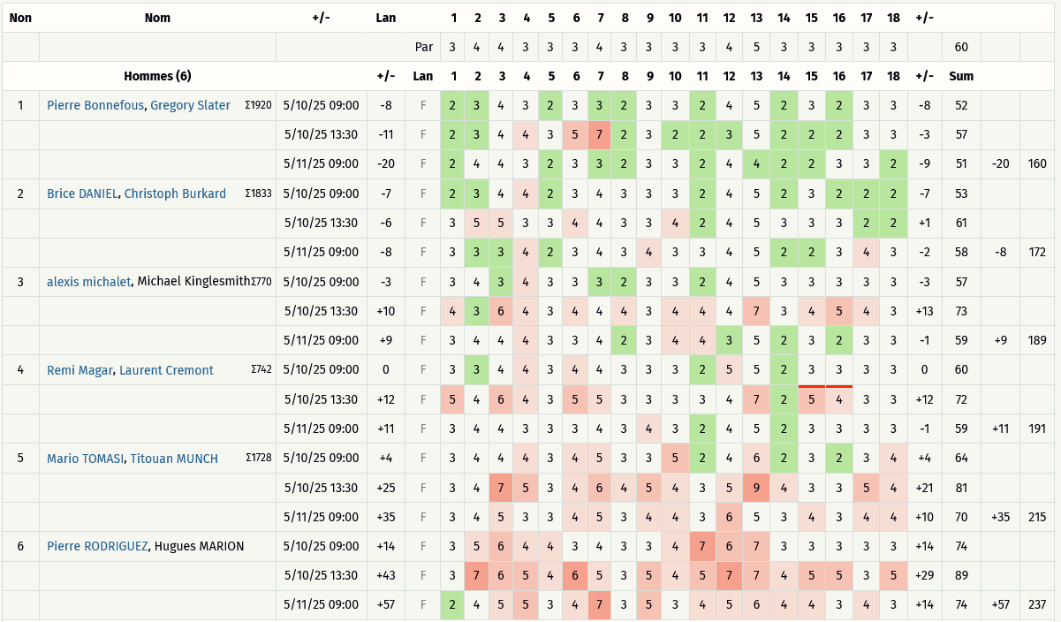
Critérium FNSMR en DOUBLE 2024-25 (10, 11/05/2025 - Charleval)

Classement Ronde 1 à Ronde 3 (Discgolfmétrix)
Catégorie HOMMES
Rang | Nom | Trous | 1 | 2 | 3 | 4 | 5 | 6 | 7 | 8 | 9 | 10 | 11 | 12 | 13 | 14 | 15 | 16 | 17 | 18 | +/- | Sum | # PAR | Total
 | en vert les licenciés FNSMR | PAR | 3 | 3 | 3 | 3 | 3 | 3 | 3 | 4 | 3 | 3 | 3 | 3 | 3 | 3 | 3 | 4 | 4 | 3 |  | 57
1 | Pierre BONNEFOUS, Gregory SLATER |  | 2 | 3 | 4 | 3 | 2 | 3 | 3 | 2 | 3 | 3 | 2 | 4 | 5 | 2 | 3 | 2 | 3 | 3 | -8 | 52
 |  |  | 2 | 3 | 4 | 4 | 3 | 5 | 7 | 2 | 3 | 2 | 2 | 3 | 5 | 2 | 2 | 2 | 3 | 3 | -3 | 57
 |  |  | 2 | 4 | 4 | 3 | 2 | 3 | 3 | 2 | 3 | 3 | 2 | 4 | 4 | 2 | 2 | 3 | 3 | 2 | -9 | 51 | -20 | 160
2 | Brice DANIEL, Christoph BURKARD |  | 2 | 3 | 4 | 4 | 2 | 3 | 4 | 3 | 3 | 3 | 2 | 4 | 5 | 2 | 3 | 2 | 2 | 2 | -7 | 53
 |  |  | 3 | 5 | 5 | 3 | 3 | 4 | 4 | 3 | 3 | 4 | 2 | 4 | 5 | 3 | 3 | 3 | 2 | 2 | 1 | 61
 |  |  | 3 | 3 | 3 | 4 | 2 | 3 | 4 | 3 | 4 | 3 | 3 | 4 | 5 | 2 | 2 | 3 | 4 | 3 | -2 | 58 | -8 | 172
3 | Alexis MICHALET, Michael KINGLESMITH |  | 3 | 4 | 3 | 4 | 3 | 3 | 3 | 2 | 3 | 3 | 2 | 4 | 5 | 3 | 3 | 3 | 3 | 3 | -3 | 57
 |  |  | 4 | 3 | 6 | 4 | 3 | 4 | 4 | 4 | 3 | 4 | 4 | 4 | 7 | 3 | 4 | 5 | 4 | 3 | 13 | 73
 |  |  | 3 | 4 | 4 | 4 | 3 | 3 | 4 | 2 | 3 | 4 | 4 | 3 | 5 | 2 | 3 | 2 | 3 | 3 | -1 | 59 | 9 | 189
4 | Remi MAGAR, Laurent CREMONT |  | 3 | 3 | 4 | 4 | 3 | 4 | 4 | 3 | 3 | 3 | 2 | 5 | 5 | 2 | 3 | 3 | 3 | 3 | 0 | 60
 |  |  | 5 | 4 | 6 | 4 | 3 | 5 | 5 | 3 | 3 | 3 | 3 | 4 | 7 | 2 | 5 | 4 | 3 | 3 | 12 | 72
 |  |  | 3 | 4 | 4 | 3 | 3 | 3 | 4 | 3 | 4 | 3 | 2 | 4 | 5 | 2 | 3 | 3 | 3 | 3 | -1 | 59 | 11 | 191
5 | Mario TOMASI, Titouan MUNCH |  | 3 | 4 | 4 | 4 | 3 | 4 | 5 | 3 | 3 | 5 | 2 | 4 | 6 | 2 | 3 | 2 | 3 | 4 | 4 | 64
 |  |  | 3 | 4 | 7 | 5 | 3 | 4 | 6 | 4 | 5 | 4 | 3 | 5 | 9 | 4 | 3 | 3 | 5 | 4 | 21 | 81
 |  |  | 3 | 4 | 5 | 3 | 3 | 4 | 5 | 3 | 4 | 4 | 3 | 6 | 5 | 3 | 4 | 3 | 4 | 4 | 10 | 70 | 35 | 215
6 | Pierre RODRIGUEZ, Hugues MARION |  | 3 | 5 | 6 | 4 | 4 | 3 | 4 | 3 | 3 | 4 | 7 | 6 | 7 | 3 | 3 | 3 | 3 | 3 | 14 | 74
 |  |  | 3 | 7 | 6 | 5 | 4 | 6 | 5 | 3 | 5 | 4 | 5 | 7 | 7 | 4 | 5 | 5 | 3 | 5 | 29 | 89
 |  |  | 2 | 4 | 5 | 5 | 3 | 4 | 7 | 3 | 5 | 3 | 4 | 5 | 6 | 4 | 4 | 3 | 4 | 3 | 14 | 74 | 57 | 237

RESULTATS R1àR3 MIXTES
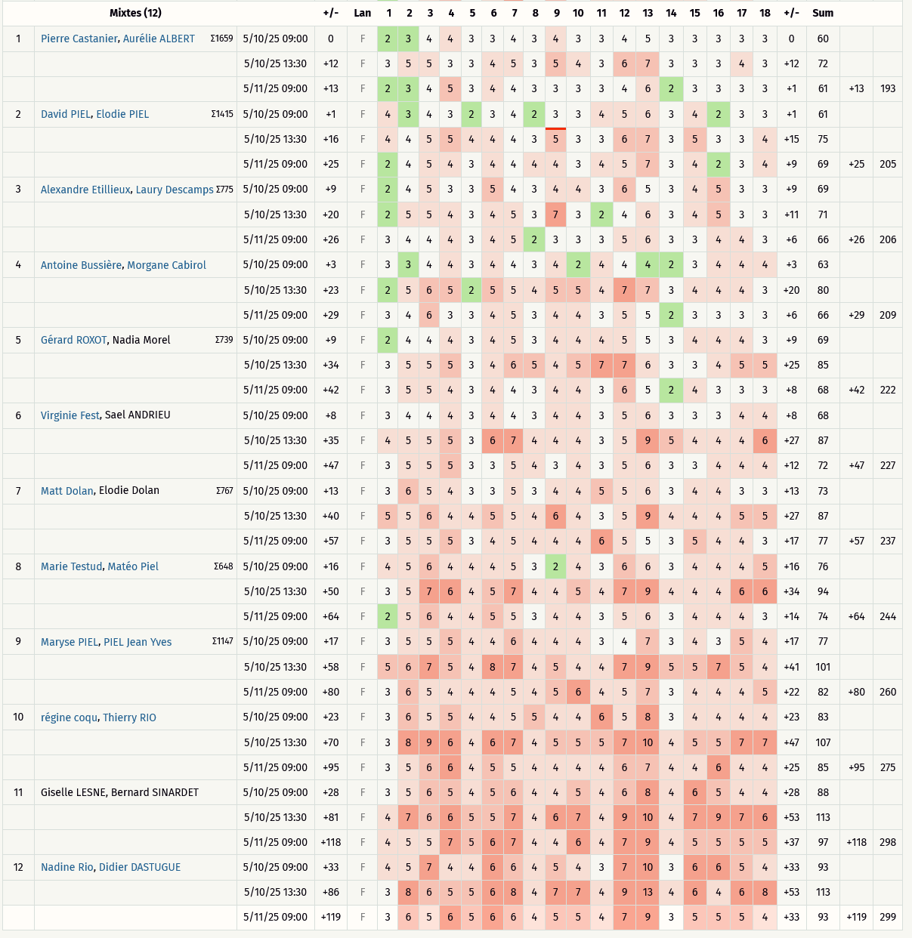
Critérium FNSMR en DOUBLE 2024-25 (10, 11/05/2025 - Charleval)

Classement Ronde 1 à Ronde 3 (Discgolfmétrix)

Catégorie MIXTES
Rang | Nom | Trous | 1 | 2 | 3 | 4 | 5 | 6 | 7 | 8 | 9 | 10 | 11 | 12 | 13 | 14 | 15 | 16 | 17 | 18 | +/- | Sum | # PAR | Total
 | en vert les licenciés FNSMR | PAR | 3 | 3 | 3 | 3 | 3 | 3 | 3 | 4 | 3 | 3 | 3 | 3 | 3 | 3 | 3 | 4 | 4 | 3 |  | 57
1 | Pierre CASTANIER, Aurélie ALBERT |  | 2 | 3 | 4 | 4 | 3 | 3 | 4 | 3 | 4 | 3 | 3 | 4 | 5 | 3 | 3 | 3 | 3 | 3 | 0 | 60 | 13 | 193
 |  |  | 3 | 5 | 5 | 3 | 3 | 4 | 5 | 3 | 5 | 4 | 3 | 6 | 7 | 3 | 3 | 3 | 4 | 3 | 12 | 72
 |  |  | 2 | 3 | 4 | 5 | 3 | 4 | 4 | 3 | 3 | 3 | 3 | 4 | 6 | 2 | 3 | 3 | 3 | 3 | 1 | 61
2 | David PIEL, Elodie PIEL |  | 4 | 3 | 4 | 3 | 2 | 3 | 4 | 2 | 3 | 3 | 4 | 5 | 6 | 3 | 4 | 2 | 3 | 3 | 1 | 61 | 25 | 205
 |  |  | 4 | 4 | 5 | 5 | 4 | 4 | 4 | 3 | 5 | 3 | 3 | 6 | 7 | 3 | 5 | 3 | 3 | 4 | 15 | 75
 |  |  | 2 | 4 | 5 | 4 | 3 | 4 | 4 | 4 | 4 | 3 | 4 | 5 | 7 | 3 | 4 | 2 | 3 | 4 | 9 | 69
3 | Alexandre ETILLEUX, Laury DESCAMPS |  | 2 | 4 | 5 | 3 | 3 | 5 | 4 | 3 | 4 | 4 | 3 | 6 | 5 | 3 | 4 | 5 | 3 | 3 | 9 | 69 | 26 | 206
 |  |  | 2 | 5 | 5 | 4 | 3 | 4 | 5 | 3 | 7 | 3 | 2 | 4 | 6 | 3 | 4 | 5 | 3 | 3 | 11 | 71
 |  |  | 3 | 4 | 4 | 4 | 3 | 4 | 5 | 2 | 3 | 3 | 3 | 5 | 6 | 3 | 3 | 4 | 4 | 3 | 6 | 66
4 | Antoine BUSSIERE, Morgane CABIROL |  | 3 | 3 | 4 | 4 | 3 | 4 | 4 | 3 | 4 | 2 | 4 | 4 | 4 | 2 | 3 | 4 | 4 | 4 | 3 | 63 | 29 | 209
 |  |  | 2 | 5 | 6 | 5 | 2 | 5 | 5 | 4 | 5 | 5 | 4 | 7 | 7 | 3 | 4 | 4 | 4 | 3 | 20 | 80
 |  |  | 3 | 4 | 6 | 3 | 3 | 4 | 5 | 3 | 4 | 4 | 3 | 5 | 5 | 2 | 3 | 3 | 3 | 3 | 6 | 66
5 | Gérard ROXOT, Nadia MOREL |  | 2 | 4 | 4 | 4 | 3 | 4 | 5 | 3 | 4 | 4 | 4 | 5 | 5 | 3 | 4 | 4 | 4 | 3 | 9 | 69 | 42 | 222
 |  |  | 3 | 5 | 5 | 5 | 3 | 4 | 6 | 5 | 4 | 5 | 7 | 7 | 6 | 3 | 3 | 4 | 5 | 5 | 25 | 85
 |  |  | 3 | 5 | 5 | 4 | 3 | 4 | 4 | 3 | 4 | 4 | 3 | 6 | 5 | 2 | 4 | 3 | 3 | 3 | 8 | 68
6 | Virginie FEST, Sael ANDRIEU |  | 3 | 4 | 4 | 4 | 3 | 4 | 4 | 3 | 4 | 4 | 3 | 5 | 6 | 3 | 3 | 3 | 4 | 4 | 8 | 68 | 47 | 227
 |  |  | 4 | 5 | 5 | 5 | 3 | 6 | 7 | 4 | 4 | 4 | 3 | 5 | 9 | 5 | 4 | 4 | 4 | 6 | 27 | 87
 |  |  | 3 | 5 | 5 | 5 | 3 | 3 | 5 | 4 | 3 | 4 | 3 | 5 | 6 | 3 | 3 | 4 | 4 | 4 | 12 | 72
7 | Matt DOLAN, Elodie DOLAN |  | 3 | 6 | 5 | 4 | 3 | 3 | 5 | 3 | 4 | 4 | 5 | 5 | 6 | 3 | 4 | 4 | 3 | 3 | 13 | 73 | 57 | 237
 |  |  | 5 | 5 | 6 | 4 | 4 | 5 | 5 | 4 | 6 | 4 | 3 | 5 | 9 | 4 | 4 | 4 | 5 | 5 | 27 | 87
 |  |  | 3 | 5 | 5 | 5 | 3 | 4 | 5 | 4 | 4 | 4 | 6 | 5 | 5 | 3 | 5 | 4 | 4 | 3 | 17 | 77
8 | Marie TESTUD, Matéo PIEL |  | 4 | 5 | 6 | 4 | 4 | 4 | 5 | 3 | 2 | 4 | 3 | 6 | 6 | 3 | 4 | 4 | 4 | 5 | 16 | 76 | 64 | 244
 |  |  | 3 | 5 | 7 | 6 | 4 | 5 | 7 | 4 | 4 | 5 | 4 | 7 | 9 | 4 | 4 | 4 | 6 | 6 | 34 | 94
 |  |  | 2 | 5 | 6 | 4 | 4 | 5 | 5 | 3 | 4 | 4 | 3 | 5 | 6 | 3 | 4 | 4 | 4 | 3 | 14 | 74
9 | Maryse PIEL, PIEL Jean Yves |  | 3 | 5 | 5 | 5 | 4 | 4 | 6 | 4 | 4 | 4 | 3 | 4 | 7 | 3 | 4 | 3 | 5 | 4 | 17 | 77 | 80 | 260
 |  |  | 5 | 6 | 7 | 5 | 4 | 8 | 7 | 4 | 5 | 4 | 4 | 7 | 9 | 5 | 5 | 7 | 5 | 4 | 41 | 101
 |  |  | 3 | 6 | 5 | 4 | 4 | 4 | 5 | 4 | 5 | 6 | 4 | 5 | 7 | 3 | 4 | 4 | 4 | 5 | 22 | 82
10 | Régine COQU, Thierry RIO |  | 3 | 6 | 5 | 5 | 4 | 4 | 5 | 5 | 4 | 4 | 6 | 5 | 8 | 3 | 4 | 4 | 4 | 4 | 23 | 83 | 95 | 275
 |  |  | 3 | 8 | 9 | 6 | 4 | 6 | 7 | 4 | 5 | 5 | 5 | 7 | 10 | 4 | 5 | 5 | 7 | 7 | 47 | 107
 |  |  | 3 | 5 | 6 | 6 | 4 | 5 | 5 | 4 | 4 | 4 | 4 | 6 | 7 | 4 | 4 | 6 | 4 | 4 | 25 | 85
11 | Giselle LESNE, Bernard SINARDET |  | 3 | 5 | 6 | 5 | 4 | 5 | 6 | 4 | 4 | 5 | 4 | 6 | 8 | 4 | 6 | 5 | 4 | 4 | 28 | 88 | 118 | 298
 |  |  | 4 | 7 | 6 | 6 | 5 | 5 | 7 | 4 | 6 | 7 | 4 | 9 | 10 | 4 | 7 | 9 | 7 | 6 | 53 | 113
 |  |  | 4 | 5 | 5 | 7 | 5 | 6 | 7 | 4 | 4 | 6 | 4 | 7 | 9 | 4 | 5 | 5 | 5 | 5 | 37 | 97
12 | Nadine RIO, Didier DASTUGUE |  | 4 | 5 | 7 | 4 | 4 | 6 | 6 | 4 | 5 | 4 | 3 | 7 | 10 | 3 | 6 | 6 | 5 | 4 | 33 | 93 | 119 | 299
 |  |  | 3 | 8 | 6 | 5 | 5 | 6 | 8 | 4 | 7 | 7 | 4 | 9 | 13 | 4 | 6 | 4 | 6 | 8 | 53 | 113
 |  |  | 3 | 6 | 5 | 6 | 5 | 6 | 6 | 4 | 5 | 5 | 4 | 7 | 9 | 3 | 5 | 5 | 5 | 4 | 33 | 93

